01
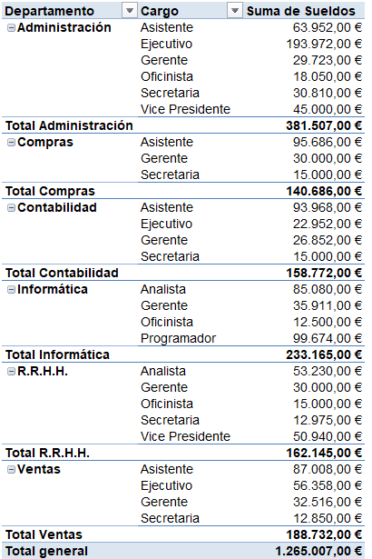
Suma de Sueldos por Cargo y Departamento

03
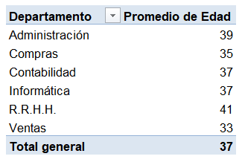
Promedio de Edad de los Empleados por Departamento

04
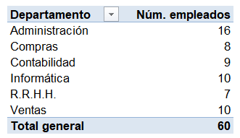
Número de Empleados por Departamento

05
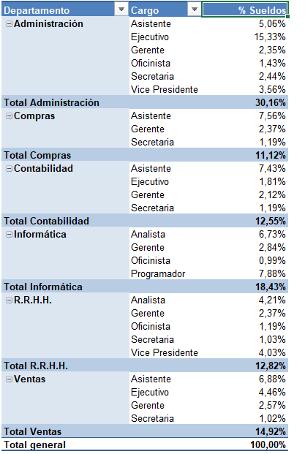
% Distribución de Sueldos por Departamento y Cargo

06
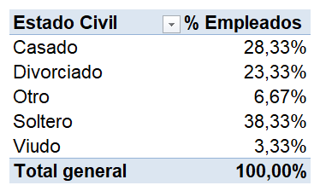
% Distribución de los Empleados por Estado Civil

07
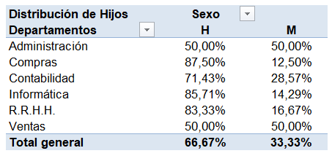
Distribución porcentual de hijos por Departamento y sexo

08
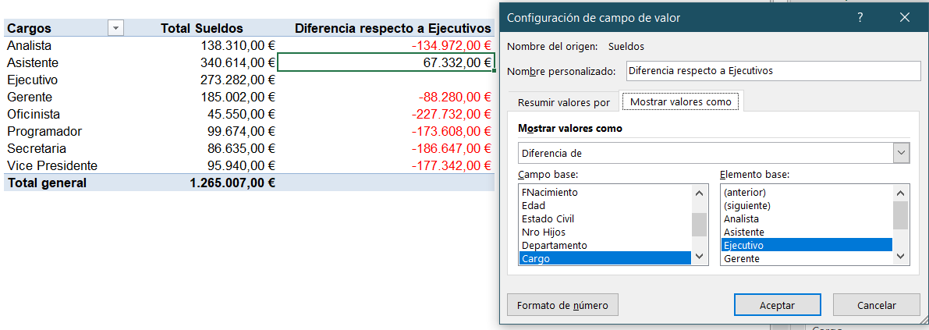
Diferencia de Sueldo Ejecutivos respecto al resto de los cargos

09
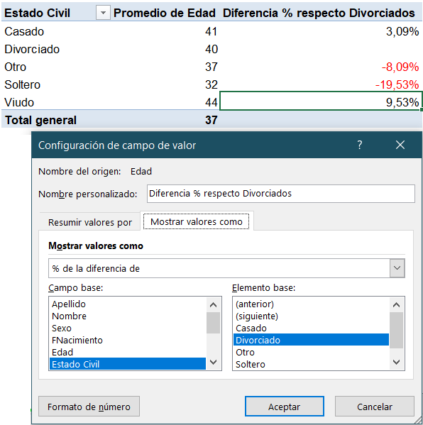
Diferencia porcentual de Edad por Estado Civil respecto a Divorciados

10
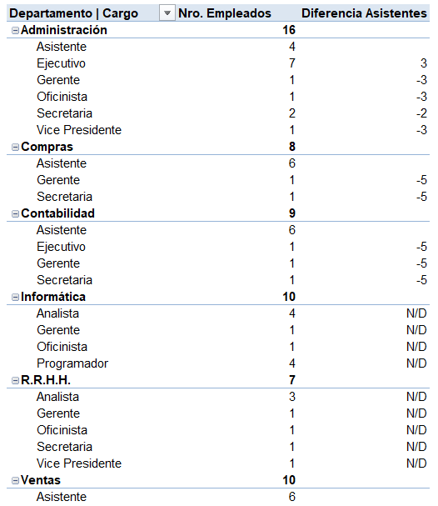
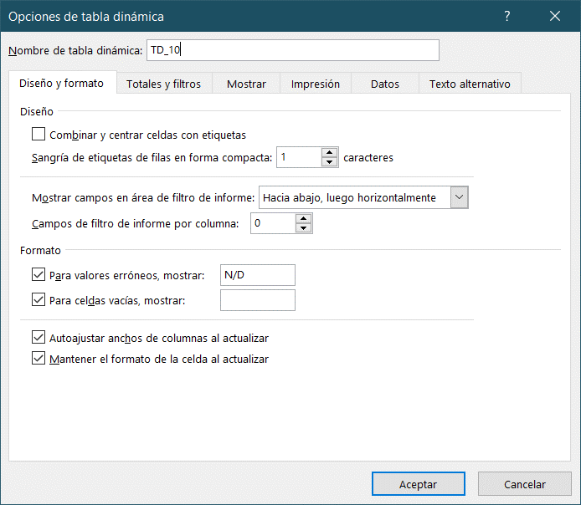
Diferencia de empleados por DEPARTAMENTO y CARGO en referencia a los ASISTENTES.

11
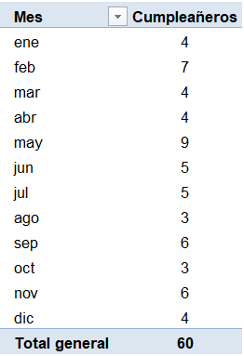
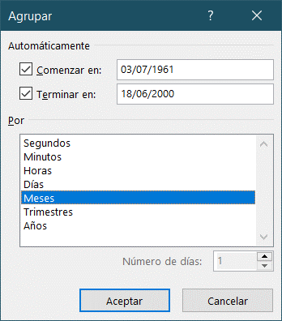
Cuántos empleados cumplen años cada mes. Extraer los nacidos en el mes de octubre
Hacer doble click en el dato de octubre. ( 3 cumpleañeros...)

12
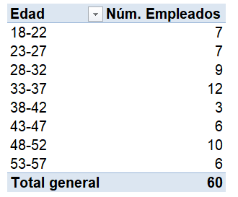
Empleados agrupados por rangos de EDAD de 5 en 5 años

13
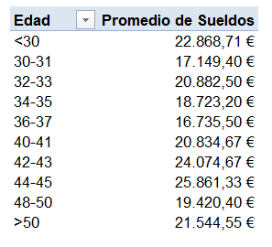
Promedio de sueldos de los empleados que tengan entre 30 y 50 años, agrupados en rangos de edad de 2 en 2

14
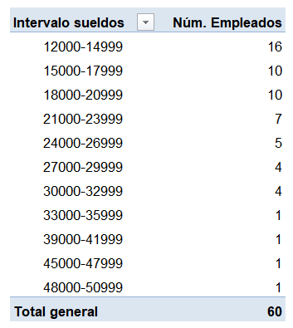
Número de Empleados agrupados en rangos salariales (en intervalos de 3000 euros)

15
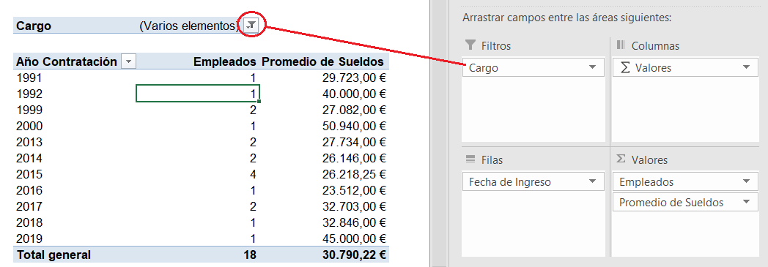
Promedio de sueldos de Gerentes, Ejecutivos y Vicepresidentes agrupados por Año de contratación

16
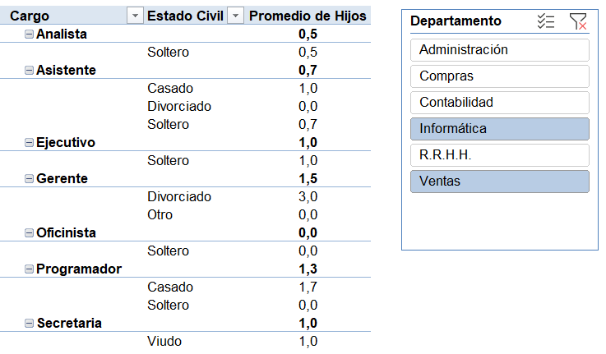
Promedio de Hijos por Cargo y Estado Civil (Insertar segmentación por Departamento)
No todas las versiones de Excel tienen segmentación de Datos

17
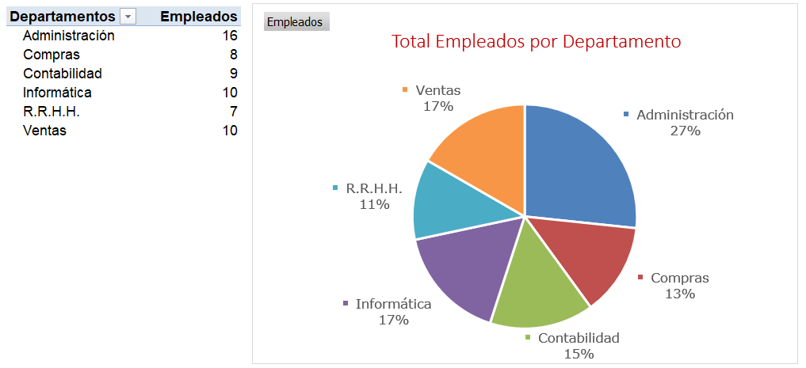
Distribución de Empleados por Departamento (Gráfico Dinámico)

18
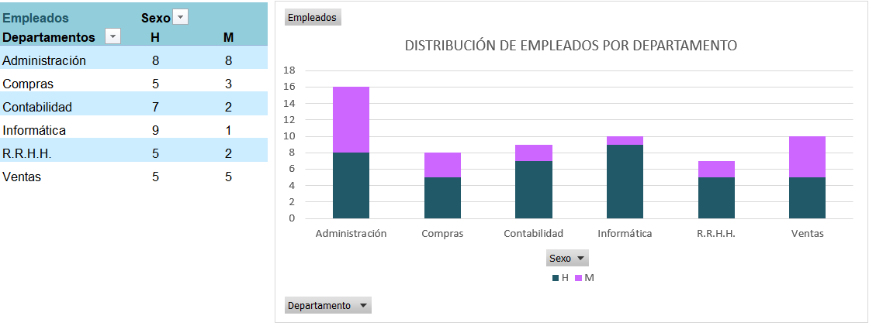
Distribución de Empleados por Departamento (Gráfico Dinámico 2)

